Sheet2
SỞ CÔNG THƯƠNG
STT | LĨNH VỰC | MÃ QR
1 | QUẢN LÝ XUẤT NHẬP CẢNH | 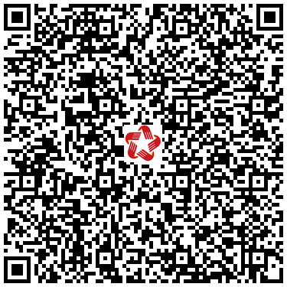
2 | AN TOÀN THỰC PHẨM | 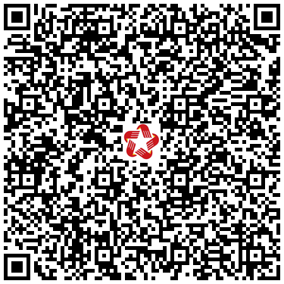
3 | AN TOÀN VỆ SINH LAO ĐỘNG | 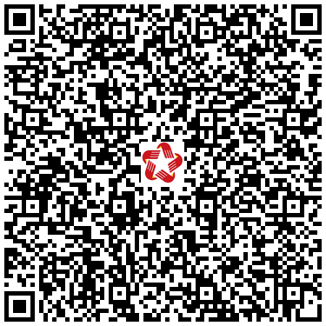
4 | BẢO VỆ QUYỀN LỢI NGƯỜI TIÊU DÙNG | 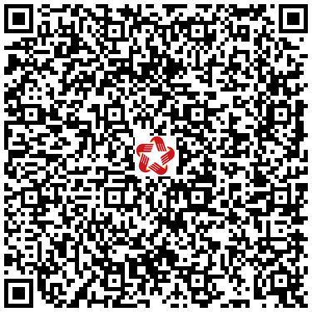
5 | CHẤT LƯỢNG SẢN PHẨM HÀNG HÓA | 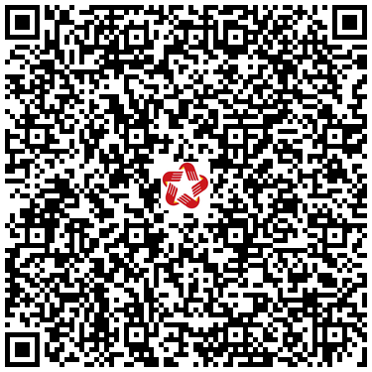
6 | CỤM CÔNG NGHIỆP | 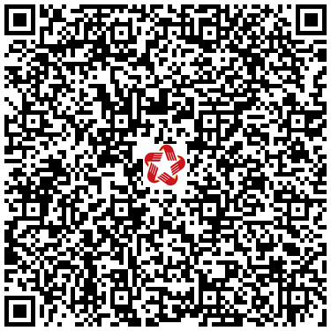
7 | CÔNG NGHIỆP ĐỊA PHƯƠNG | 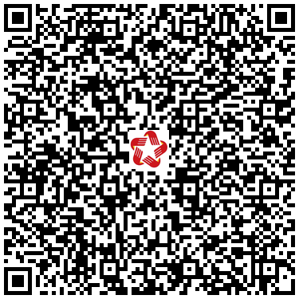
8 | CÔNG NGHIỆP NẶNG | 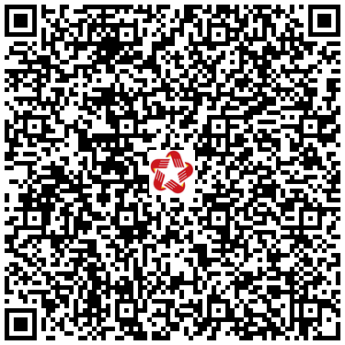
9 | CÔNG NGHIỆP TIÊU DÙNG | 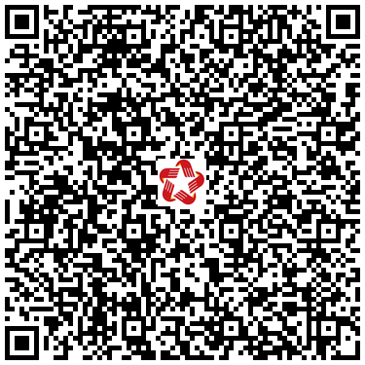
10 | DẦU KHÍ | 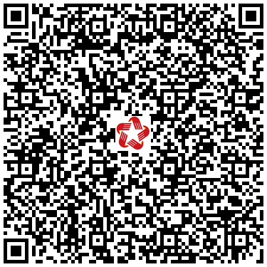 | Xem lại mã không đúng
11 | DẦU KHÍ |  | Xem lại mã không đúng
12 | ĐIỆN | 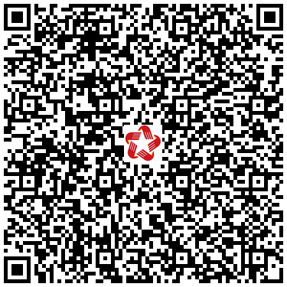
13 | ĐIỆN LỰC | 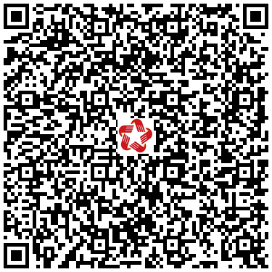
14 | GIÁM ĐỊNH THƯƠNG MẠI | 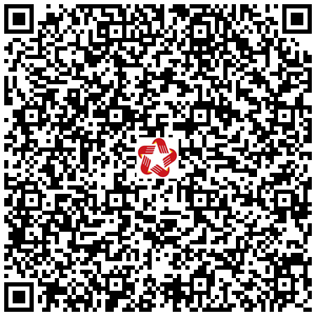
15 | HÓA CHẤT | 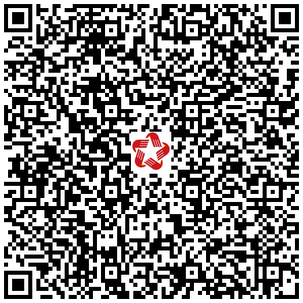
16 | KHOA HỌC, CÔNG NGHỆ | 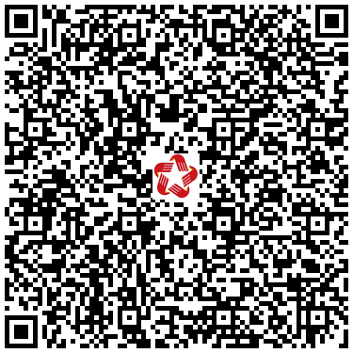
17 | KINH DOANH KHÍ | 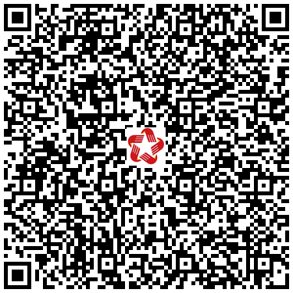
18 | LƯU THÔNG HÀNG HÓA TRONG NƯỚC | 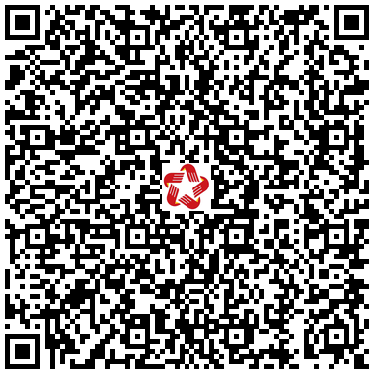
19 | NGHỀ THỦ CÔNG MỸ NGHỆ | 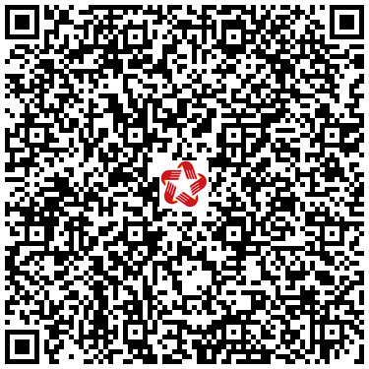
20 | QUẢN LÝ BÁN HÀNG ĐA CẤP | 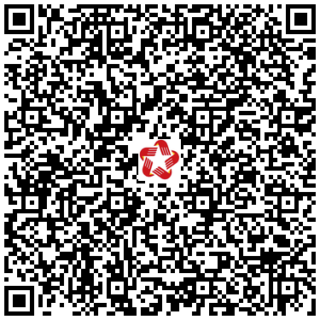
21 | TÀI SẢN KẾT CẤU HẠ TẦNG CHỢ DO NHÀ NƯỚC ĐẦU TƯ, QUẢN LÝ | 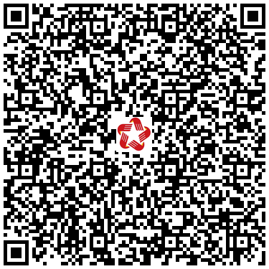
22 | THƯƠNG MẠI ĐIỆN TỬ | 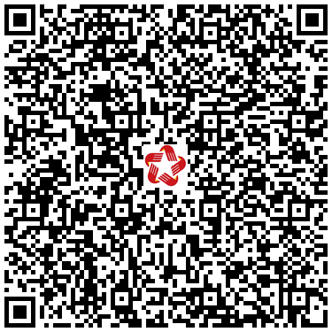
23 | THƯƠNG MẠI QUỐC TẾ | 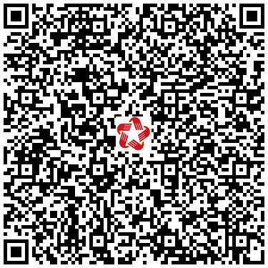
24 | TIÊU CHUẨN ĐO LƯỜNG CHẤT LƯỢNG | 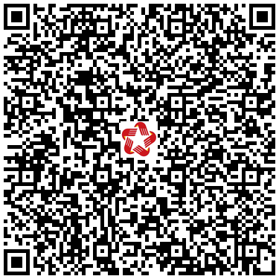
25 | VẬT LIỆU NỔ CÔNG NGHIỆP, TIỀN CHẤT THUỐC NỔ | 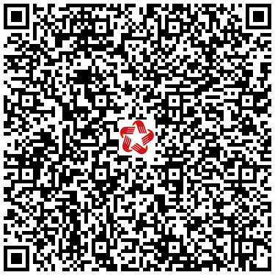
26 | XÚC TIẾN THƯƠNG MẠI | 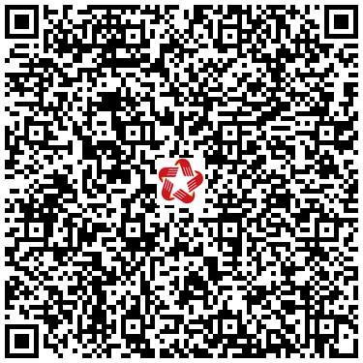
27 | XUẤT NHẬP KHẨU | 